상품제안서
자연꽃(중)손톱깎이(6종) | 상품코드: S09992

 |  |  |  |  |  | 02-713-8555 | www.synergygift.co.kr
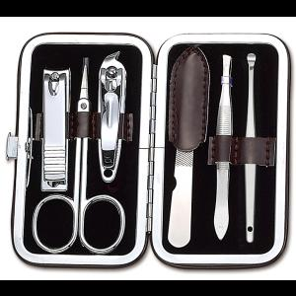 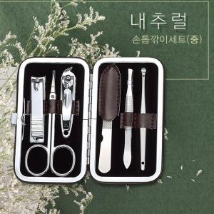 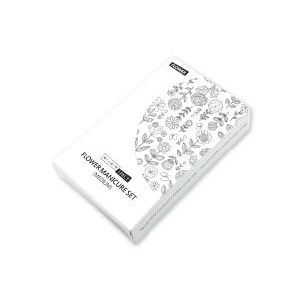

【상세/제작정보】 | 100개이하는 30,000원의 인쇄비가 추가됩니다. 100개 이상은 개당 인쇄비@200원 2도이상 전사인쇄는 개당@500원이 추가됩니다.

【인쇄/포장옵션】 | 실크, 풀칼라 / 포장지포장

【공급단가】 | 수량 | 100~ | 500~ | 1,000~ | 3,000~
*VAT별도 | 단가 | 3,380원 | 3,250원 | 3,130원 | 3,000원

【상품 URL】 | https://www.synergygift.co.kr:443/src/goods_detail.php?gdno=13162

